Chi tiết địa chất
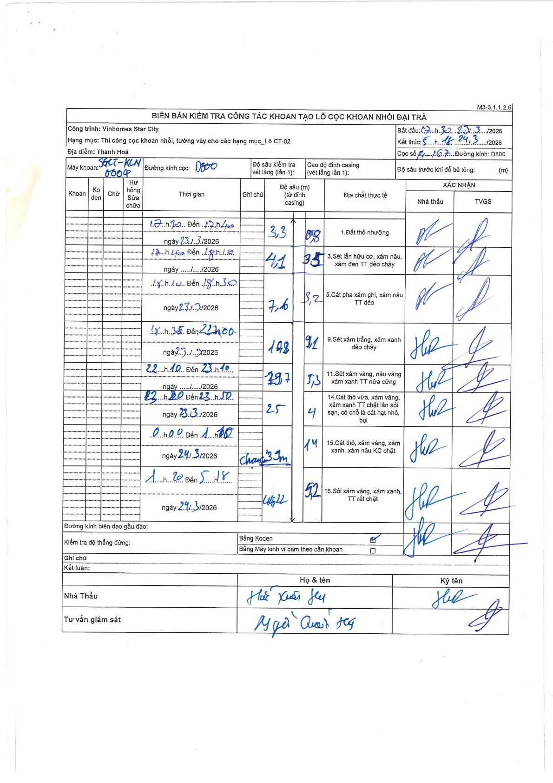
Dự án | Star City Thanh Hóa
Hạng mục | Thi công cọc khoan nhồi, tường vây cho các hạng mục_Lô CT-02
Tên bộ phận | Thanh Hoá
Số hiệu cọc | P1-167
Tên Máy khoan | SGCT-KCN0004
Đường kính | D800
Bắt đầu thi công | 17:30 23/03/2026
Kết thúc thi công | 05:18 24/03/2026

Địa chất TT | Đường kính | Mô tả lớp thiết kế | Từ (h) | Đến (h) | Cao độ từ | Cao độ đến | T.Gian (h) | Dài (m) | V (m/h) | Ghi chú
1 | D800 | Đất thổ nhưỡng | 17:30 23/03/2026 | 17:40 23/03/2026 | -2.5 | -3.3 | 0.17 | 0.8 | 4.8
3 | D800 | Sét lẫn hữu cơ, xám nâu, xám đen TT dẻo chảy | 17:40 23/03/2026 | 18:15 23/03/2026 | -3.3 | -4.1 | 0.58 | 0.8 | 1.37
5 | D800 | Cát pha xám ghi, xám nâu TT dẻo | 18:15 23/03/2026 | 18:35 23/03/2026 | -4.1 | -7.6 | 0.33 | 3.5 | 10.5
9 | D800 | Sét xám trắng, xám xanh dẻo chảy | 18:35 23/03/2026 | 22:00 23/03/2026 | -7.6 | -14.8 | 3.42 | 7.2 | 2.11
11 | D800 | Sét xám vàng, nâu vàng xám xanh TT nửa cứng | 22:10 23/03/2026 | 23:10 23/03/2026 | -14.8 | -19.7 | 1 | 4.9 | 4.9
14 | D800 | Cát thô vừa, xám vàng, xám xanh TT chặt lẫn sỏi sạn, có chỗ là cát hạt nhỏ, bụi | 23:20 23/03/2026 | 23:50 23/03/2026 | -19.7 | -25 | 0.5 | 5.3 | 10.6
15 | D800 | Cát thô, xám vàng, xám xanh, xám nâu KC chặt | 00:00 24/03/2026 | 01:00 24/03/2026 | -25 | -29 | 1 | 4 | 4 | Chạm 29m
15 | D800 | Cát thô, xám vàng, xám xanh, xám nâu KC chặt | 01:20 24/03/2026 | 05:18 24/03/2026 | -29 | -43 | 3.97 | 14 | 3.53
16 | D800 | Sỏi xám vàng, xám xanh, TT rất chặt | 01:20 24/03/2026 | 05:18 24/03/2026 | -43 | -48.2 | 3.97 | 5.2 | 1.31 | Chạm 48.2m

ẢNH BIÊN BẢN GỐC

